Layout
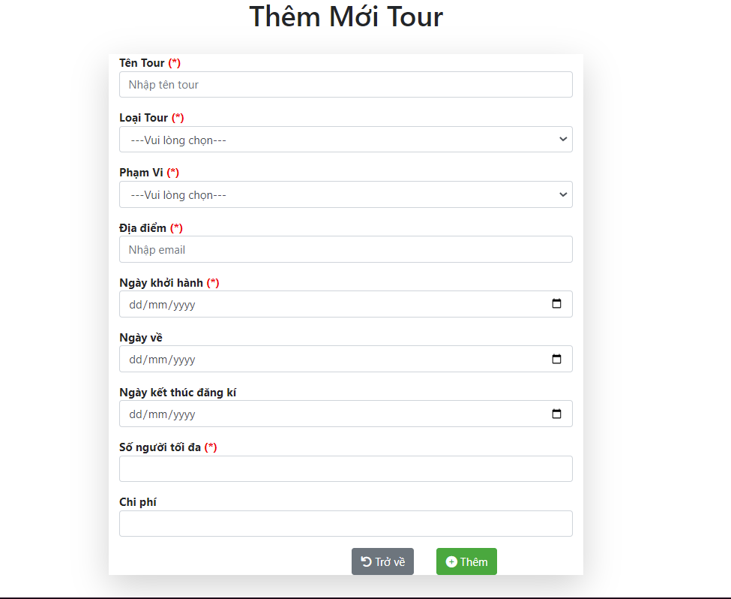
Màn hình thêm mới

Data_DB_Create
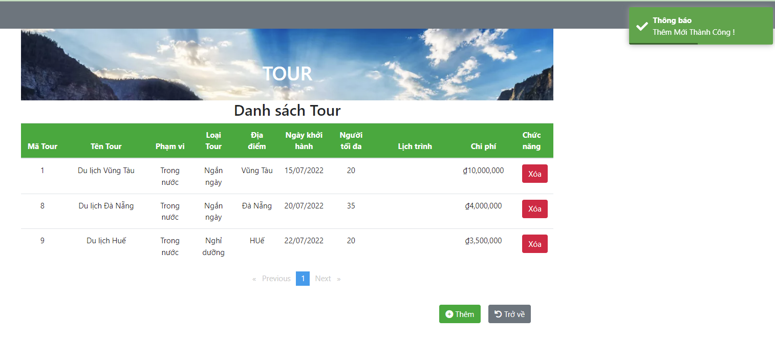
Input data

Screen

 | Case | Item | Value
 | FUNC-8 | input [Tên tour]; input [Loại tour]; input [Phạm vi]; input [Địa điểm]; input [Ngày khởi hành]; input [Ngày về]; input [Ngày kết thúc đăng kí]; input [Số người tối đa]; input [Chi phí] | Du lịch Đà Nẵng for input [Tên tour] Ngắn ngày for input [Loại tour]; Trong nước for input [Phạm vi]; Đà Nẵng for input [Địa điểm]; 20/07/2022 for input [Ngày khởi hành]; 22/07/2022 for input [Ngày về]; 18/07/2022 for input [Ngày kết thúc đăng kí]; 35 for input [Số người tối đa]; 4000000 for input [Chi phí]

Output data

FUNC-8

